시설공수량산출서
■ | 통석스탠드 | W500xH400 |  | m
NO | 공 종 명 | 규 격 | 산 출 근 거 | 단위 | 수 량 | 비 고
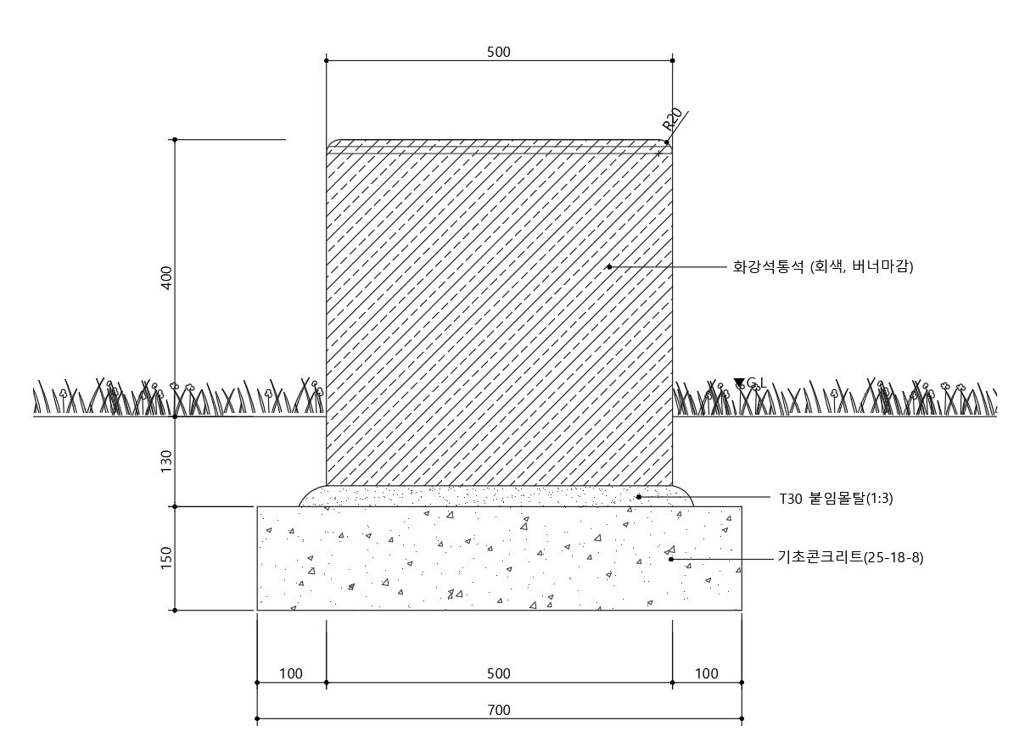

1 | 터파기 |  | 1.1*0.28*1.0 | ㎥ | 0.31
2 | 잔토처리 |  | (0.7*0.15+0.5*0.13)*1.0 | ㎥ | 0.17
3 | 되메우고 다짐 |  | 터파기-잔토처리 | ㎥ | 0.14
4 | 레미콘 | 25-18-8 | 0.7*0.15*1.0 | ㎥ | 0.11 | 정미량
 |  |  | 0.105*1.02(할증) | ㎥ | 0.11 | 할증량
5 | 레미콘 타설 | 무근 | 레미콘 정미량 | ㎥ | 0.11
6 | 합판거푸집 | 간단,6회 | (1.0*0.15)*2면 | ㎡ | 0.30
7 | 붙임몰탈 |  | 0.5*1.0*0.03 | ㎥ | 0.015
 |  |  | 0.015*1.06(할증) | ㎥ | 0.02 | 할증량
8 | 장대석 | 400x500x1000 | 1 | m | 1.00 | 정미량
9 | 조경유용석 놓기 |  | 0.4*0.5*1.0*2.65ton | ton | 0.53

■ | 전망스탠드 | - |  | 개소
NO | 공 종 명 | 규 격 | 산 출 근 거 | 단위 | 수 량 | 비 고
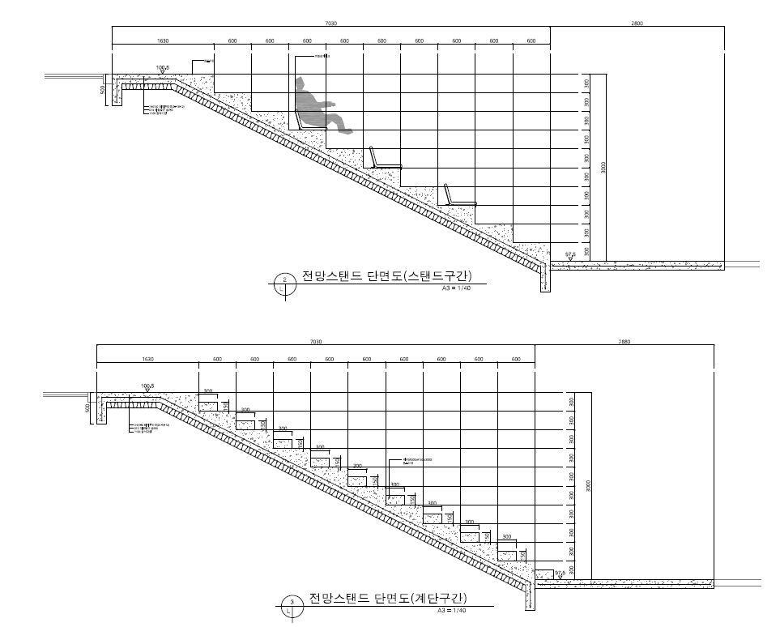

 | * 전망대 폭 : 14.5m
 | * 경사면길이 : 7.5m
1 | 터파기 |  | 18.5*11.5*0.25 | ㎥ | 53.19
2 | 잔토처리 |  | 14.5*7.5*0.25 | ㎥ | 27.19
3 | 되메우기 |  | 터파기-잔토처리 | ㎥ | 26.00
4 | 혼합골재 |  | 14.5*7.5*0.1 | ㎥ | 10.88 | 정미량
 |  |  | 10.88*1.04(할증) | ㎥ | 11.31 | 할증량
5 | 보조기층 부설 및 다짐 |  | 혼합골재 정미량 | ㎥ | 10.88
6 | 레미콘 | 25-18-8 | (14.5*7.5*0.15)+((0.6*0.3/2)*144.54m)+(0.3*0.15*36.0m) | ㎥ | 30.94 | 정미량
 |  |  | 30.94*1.02(할증) | ㎥ | 31.56 | 할증량
8 | 레미콘 타설 | 무근 | 레미콘 정미량 | ㎥ | 30.94
9 | 합판거푸집 | 간단,1회 | (0.3*144.54)+(0.15*36.0)+2.1m2*2 | ㎡ | 52.96
10 | 이형철근 | D13 | (8.36m*14.5m)/0.25*2 | m | 969.760
 |  |  | 969.76*0.995kg/m | kg | 964.911 | 정미량
 |  |  | 964.911*1.03(할증) | kg | 993.859 | 할증량
11 | 철근가공조립 | 간단 | 이형철근 정미량 | kg | 964.911
12 | 바탕면처리 |  | (97.18m2)+(144.54m*0.3) | ㎡ | 140.54

■ | 계단A | W4000 x 14단, H150 |  | 개소
NO | 공 종 명 | 규 격 | 산 출 근 거 | 단위 | 수 량 | 비 고
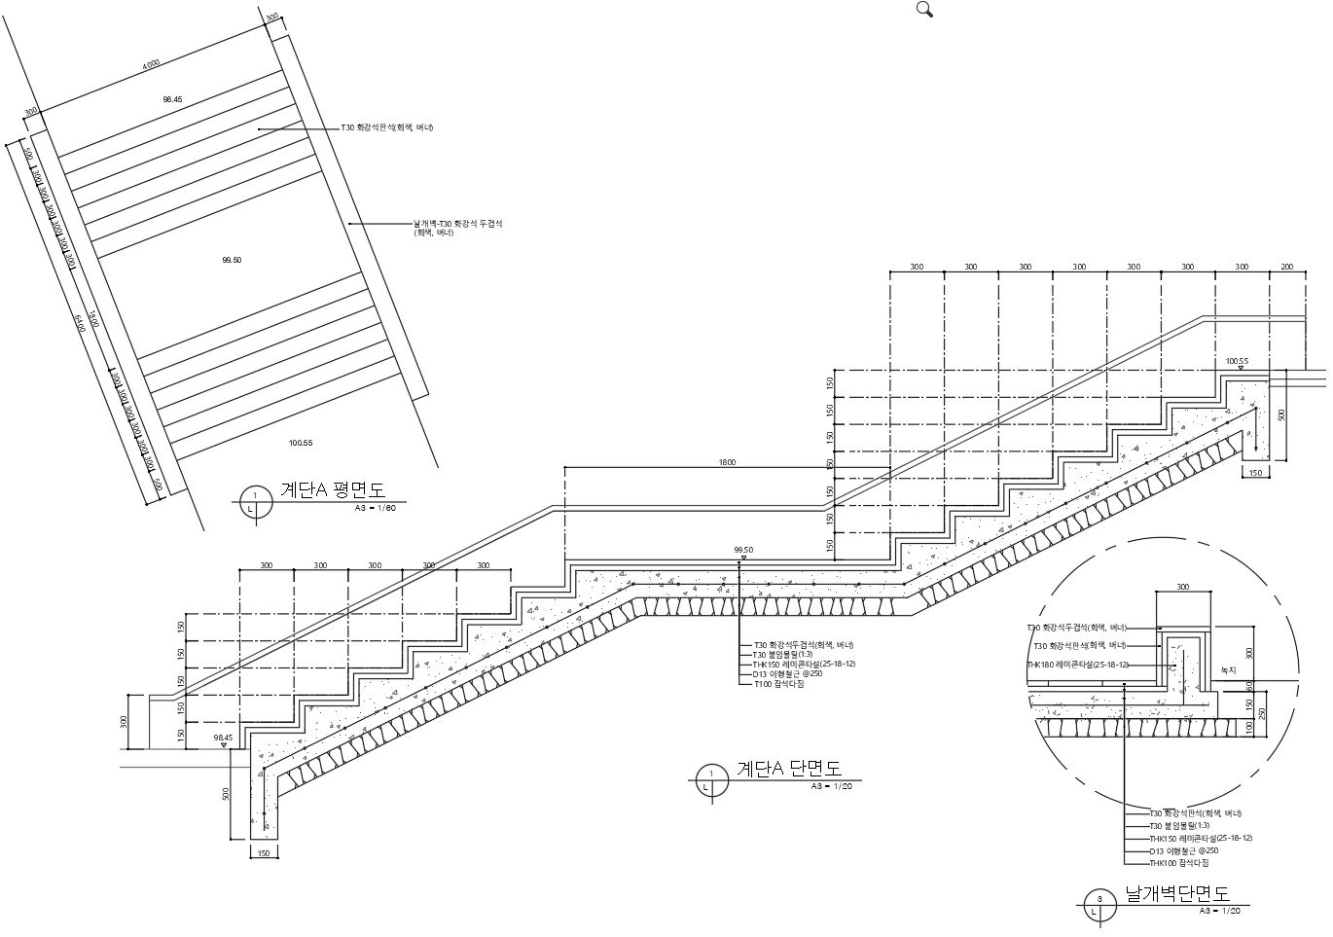

 | * 날개벽길이 : 6.9m x 2
 | * 계단A 면적 : 22.8㎡ (계단참 포함)
1 | 터파기 |  | (0.74*0.31*6.9m*2)+(6.9*4.0*0.31) | ㎥ | 11.72
2 | 잔토처리 |  | ((0.4*0.1)+(0.34*0.15)+(0.3*0.06))*6.9*2+(6.9*4.0*0.31) | ㎥ | 10.06
3 | 되메우기 |  | 터파기-잔토처리 | ㎥ | 1.66
4 | 혼합골재 |  | ((0.4*0.1))*6.9*2+(6.9*4.0*0.1) | ㎥ | 3.31 | 정미량
 |  |  | 3.31*1.04(할증) | ㎥ | 3.44 | 할증량
5 | 보조기층 부설 및 다짐 |  | 혼합골재 정미량 | ㎥ | 3.31
6 | 레미콘 | 25-18-8 | ((0.34*0.15)+(0.18*0.3))*6.9*2+(6.9*4.0*0.15)+((0.15*0.3/2)*4.0*14) | ㎥ | 6.85 | 정미량
 |  |  | 6.85*1.02(할증) | ㎥ | 6.99 | 할증량
7 | 레미콘 타설 | 무근 | 레미콘 정미량 | ㎥ | 6.85
8 | 합판거푸집 | 간단,6회 | (0.51*6.9*2)*2면+(4.0*0.15*14단) | ㎡ | 22.48
9 | 이형철근 | D13 | ((6.5*4.0)+(0.3*6.9*2))/0.25*2 | m | 241.12
 |  |  | 241.12*0.995kg/m | kg | 239.914 | 정미량
 |  |  | 239.914*1.03(할증) | kg | 247.112 | 할증량
10 | 철근가공조립 | 간단 | 이형철근 정미량 | kg | 239.914
11 | 붙임몰탈 |  | ((0.36+0.3+0.36)*6.9*2+(7.74*4.0))*0.03 | ㎥ | 1.35
12 | 화강석판석 | T30 | (0.36+0.3+0.36)*6.9*2+(7.74*4.0) | ㎡ | 45.04 | 정미량
 |  |  | 45.04*1.1(할증) | ㎡ | 49.54 | 할증량
13 | 석재붙임 | 습식,벽체 | (0.36+0.36)*6.9*2+(0.15*4.0*14단) | ㎡ | 18.34
14 | 석재붙임 | 습식,바닥 | (0.3*6.9*2)+(7.74*4.0)-(0.15*4.0*14단) | ㎡ | 26.70

■ | 계단B | W1500 x 18단, H180 |  | 개소
NO | 공 종 명 | 규 격 | 산 출 근 거 | 단위 | 수 량 | 비 고
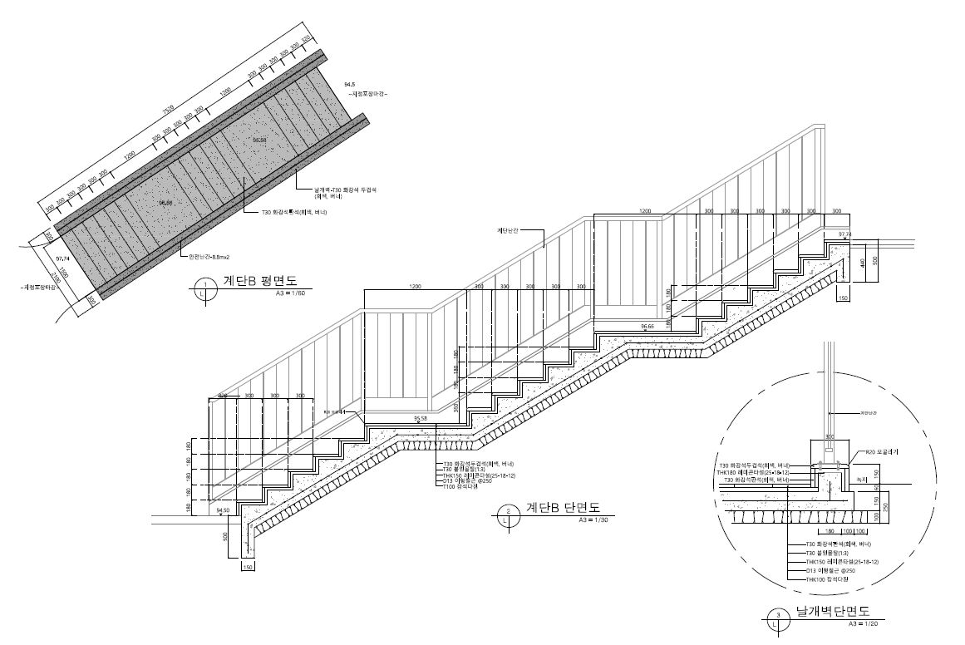

 | * 날개벽길이 : 8.5m x 2
 | * 계단B 면적 : 10.8㎡ (계단참 포함)
1 | 터파기 |  | (0.74*0.31*8.5m*2)+(8.5*1.5*0.31) | ㎥ | 7.85
2 | 잔토처리 |  | ((0.4*0.1)+(0.34*0.15)+(0.3*0.06))*8.5*2+(8.5*1.5*0.31) | ㎥ | 5.81
3 | 되메우기 |  | 터파기-잔토처리 | ㎥ | 2.05
4 | 혼합골재 |  | ((0.4*0.1))*8.5*2+(8.5*1.5*0.1) | ㎥ | 1.96 | 정미량
 |  |  | 1.955*1.04(할증) | ㎥ | 2.03 | 할증량
5 | 보조기층 부설 및 다짐 |  | 혼합골재 정미량 | ㎥ | 1.96
6 | 레미콘 | 25-18-8 | ((0.34*0.15)+(0.18*0.15))*8.5*2+(8.5*1.5*0.18)+((0.18*0.3/2)*1.5*18) | ㎥ | 4.35 | 정미량
 |  |  | 4.35*1.02(할증) | ㎥ | 4.44 | 할증량
7 | 레미콘 타설 | 무근 | 레미콘 정미량 | ㎥ | 4.35
8 | 합판거푸집 | 간단,6회 | (0.3*8.5*2)*2면+(1.5*0.18*18단) | ㎡ | 15.06
9 | 이형철근 | D13 | ((8.5*1.5)+(0.15*8.5*2))/0.25*2 | m | 122.40
 |  |  | 122.4*0.995kg/m | kg | 121.788 | 정미량
 |  |  | 121.788*1.03(할증) | kg | 125.442 | 할증량
10 | 철근가공조립 | 간단 | 이형철근 정미량 | kg | 121.788
11 | 붙임몰탈 |  | ((0.15+0.3+0.15)*8.5*2+(10.32m*1.5))*0.03 | ㎥ | 0.77
12 | 화강석판석 | T30 | (0.15+0.3+0.15)*8.5*2+(10.32*1.5) | ㎡ | 25.68 | 정미량
 |  |  | 25.68*1.1(할증) | ㎡ | 28.25 | 할증량
13 | 석재붙임 | 습식,벽체 | (0.15+0.15)*8.5*2+(0.18*1.5*18단) | ㎡ | 9.96
14 | 석재붙임 | 습식,바닥 | (0.3*8.5*2)+(10.32*1.5)-(0.18*1.5*18단) | ㎡ | 15.72
15 | 디자인형휀스 | H1200 | (8.8*2)/1.5=11.73 | 경간 | 12.00

■ | 계단C | W2500 x 7단, H150 |  | 개소
NO | 공 종 명 | 규 격 | 산 출 근 거 | 단위 | 수 량 | 비 고
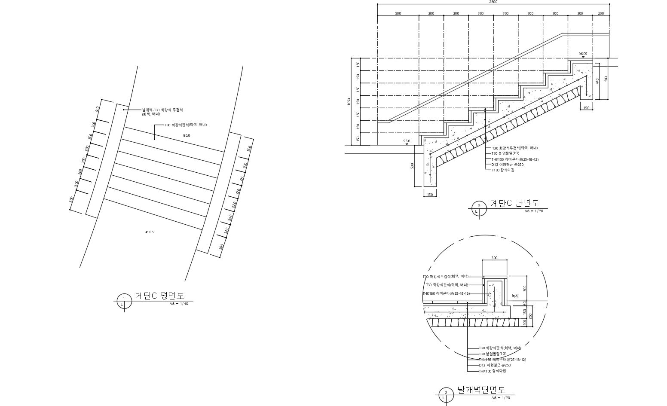

 | * 날개벽길이 : 3.1m x 2
 | * 계단C 면적 : 5.4㎡
1 | 터파기 |  | (0.74*0.31*3.1m*2)+(3.1*2.5*0.31) | ㎥ | 3.82
2 | 잔토처리 |  | ((0.4*0.1)+(0.34*0.15)+(0.3*0.06))*3.1*2+(3.1*2.5*0.31) | ㎥ | 3.08
3 | 되메우기 |  | 터파기-잔토처리 | ㎥ | 0.75
4 | 혼합골재 |  | ((0.4*0.1))*3.1*2+(3.1*2.5*0.1) | ㎥ | 1.02 | 정미량
 |  |  | 1.023*1.04(할증) | ㎥ | 1.06 | 할증량
5 | 보조기층 부설 및 다짐 |  | 혼합골재 정미량 | ㎥ | 1.02
6 | 레미콘 | 25-18-8 | ((0.34*0.15)+(0.18*0.3))*3.1*2+(3.1*2.5*0.15)+((0.15*0.3/2)*2.5*7) | ㎥ | 2.21 | 정미량
 |  |  | 2.207*1.02(할증) | ㎥ | 2.25 | 할증량
7 | 레미콘 타설 | 무근 | 레미콘 정미량 | ㎥ | 2.21
8 | 합판거푸집 | 간단,6회 | (0.51*3.1*2)*2면+(2.5*0.15*7단) | ㎡ | 8.95
9 | 이형철근 | D13 | ((3.1*2.5)+(0.3*3.1*2))/0.25*2 | m | 76.88
 |  |  | 76.88*0.995kg/m | kg | 76.496 | 정미량
 |  |  | 76.496*1.03(할증) | kg | 78.790 | 할증량
10 | 철근가공조립 | 간단 | 이형철근 정미량 | kg | 76.496
11 | 붙임몰탈 |  | ((0.36+0.3+0.36)*3.1*2+(3.03*2.5))*0.03 | ㎥ | 0.42
12 | 화강석판석 | T30 | (0.36+0.3+0.36)*3.1*2+(3.03*2.5) | ㎡ | 13.90 | 정미량
 |  |  | 13.90*1.1(할증) | ㎡ | 15.29 | 할증량
13 | 석재붙임 | 습식,벽체 | (0.36+0.36)*3.1*2+(0.15*2.5*7단) | ㎡ | 7.09
14 | 석재붙임 | 습식,바닥 | (0.3*3.1*2)+(3.03*2.5)-(0.15*2.5*7단) | ㎡ | 6.81

■ | 계단D | W2000 x 14단, H150 |  | 개소
NO | 공 종 명 | 규 격 | 산 출 근 거 | 단위 | 수 량 | 비 고
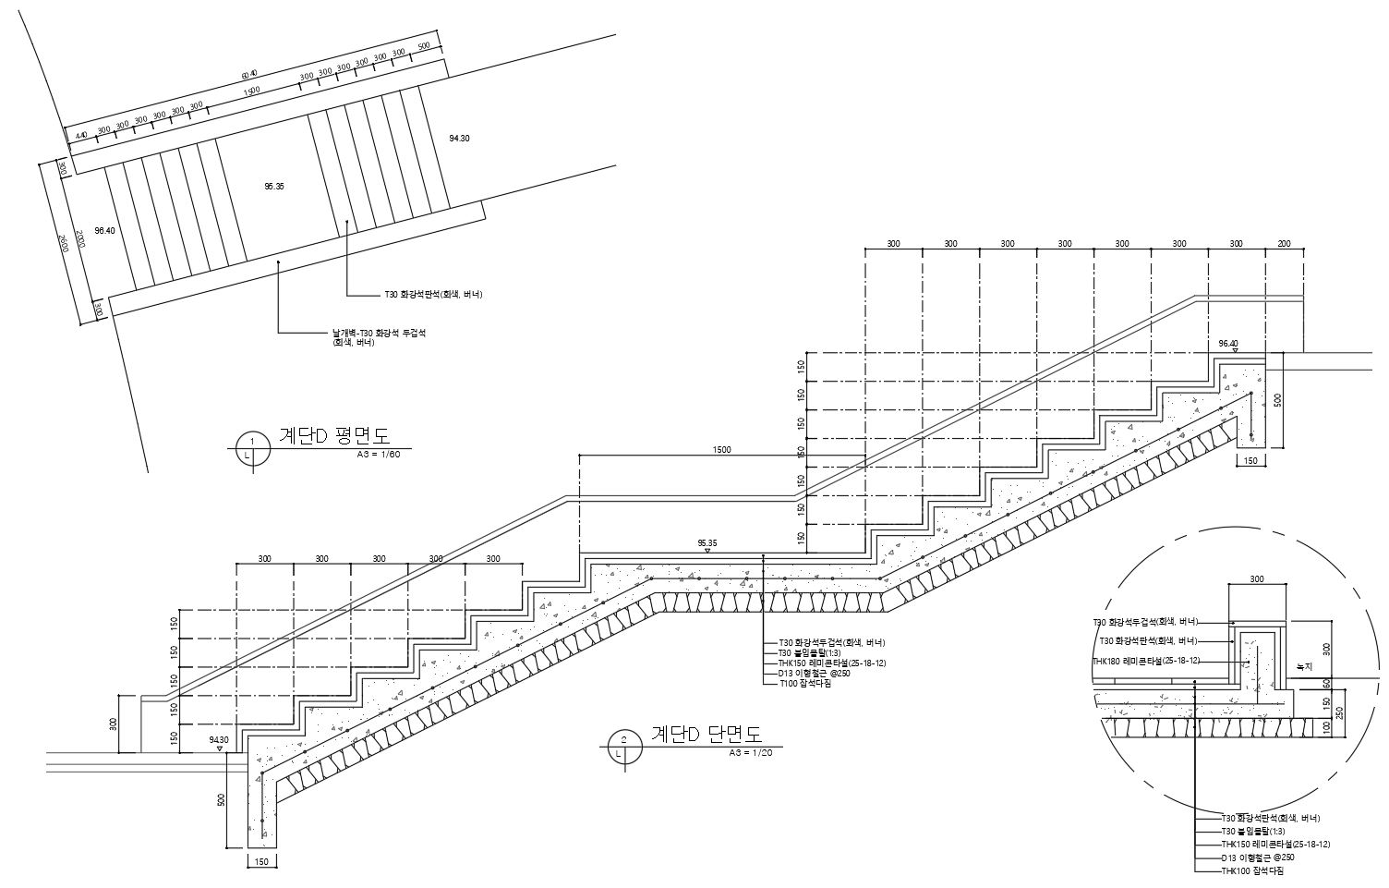

 | * 날개벽길이 : 6.6m x 2
 | * 계단D 면적 : 10.8㎡ (계단참포함)
1 | 터파기 |  | (0.74*0.31*6.6m*2)+(6.6*2.0*0.31) | ㎥ | 7.12
2 | 잔토처리 |  | ((0.4*0.1)+(0.34*0.15)+(0.3*0.06))*6.6*2+(6.6*2.0*0.31) | ㎥ | 5.53
3 | 되메우기 |  | 터파기-잔토처리 | ㎥ | 1.59
4 | 혼합골재 |  | ((0.4*0.1))*6.6*2+(6.6*2.0*0.1) | ㎥ | 1.85 | 정미량
 |  |  | 1.848*1.04(할증) | ㎥ | 1.92 | 할증량
5 | 보조기층 부설 및 다짐 |  | 혼합골재 정미량 | ㎥ | 1.85
6 | 레미콘 | 25-18-8 | ((0.34*0.15)+(0.18*0.3))*6.6*2+(6.6*2.0*0.15)+((0.15*0.3/2)*2.0*14) | ㎥ | 4.00 | 정미량
 |  |  | 3.996*1.02(할증) | ㎥ | 4.08 | 할증량
7 | 레미콘 타설 | 무근 | 레미콘 정미량 | ㎥ | 4.00
8 | 합판거푸집 | 간단,6회 | (0.51*6.6*2)*2면+(2.0*0.15*14단) | ㎡ | 17.66
9 | 이형철근 | D13 | ((6.6*2.0)+(0.3*6.6*2))/0.25*2 | m | 137.28
 |  |  | 137.28*0.995kg/m | kg | 136.594 | 정미량
 |  |  | 136.594*1.03(할증) | kg | 140.691 | 할증량
10 | 철근가공조립 | 간단 | 이형철근 정미량 | kg | 136.594
11 | 붙임몰탈 |  | ((0.36+0.3+0.36)*6.6*2+(7.38*2.0))*0.03 | ㎥ | 0.85
12 | 화강석판석 | T30 | (0.36+0.3+0.36)*6.6*2+(7.38*2.0) | ㎡ | 28.22 | 정미량
 |  |  | 28.224*1.1(할증) | ㎡ | 31.05 | 할증량
13 | 석재붙임 | 습식,벽체 | (0.36+0.36)*6.6*2+(0.15*2.0*14단) | ㎡ | 13.70
14 | 석재붙임 | 습식,바닥 | (0.3*6.6*2)+(7.38*2.0)-(0.15*2.0*14단) | ㎡ | 14.52

■ | 목재계단A | W2000 |  | 단
NO | 공 종 명 | 규 격 | 산 출 근 거 | 단위 | 수 량 | 비 고

1 | 미송방부목 | 150x200 | 0.15*0.2*2.0*2(ea) | m3 | 0.12 | 정미량
 |  |  | 0.12*1.05(할증) | m3 | 0.126 | 할증량
2 | 목구조체 설치 |  | 목재 정미량 | m3 | 0.120
3 | 이형철근 | D13,L800 | 0.8*0.995(단위중량)*2/3 = 0.53 | ㎏ | 0.53
 |  |  | 0.3*0.995(단위중량)*2*2 = 1.194 | ㎏ | 1.19
 |  |  | 0.53+1.194 = 1.724 | ㎏ | 1.72 | 정미량
 |  |  | 1.724*1.03(할증) = 1.776 | ㎏ | 1.78 | 할증량
4 | 철근가공조립 | 간단 | 이형철근+꺽쇠 정미량 | ㎏ | 1.72

■ | 목재계단B | W1500 |  | 단
NO | 공 종 명 | 규 격 | 산 출 근 거 | 단위 | 수 량 | 비 고

1 | 미송방부목 | 150x200 | 0.15*0.2*1.5*2(ea) | m3 | 0.09 | 정미량
 |  |  | 0.108*1.05(할증) | m3 | 0.095 | 할증량
2 | 목구조체 설치 |  | 목재 정미량 | m3 | 0.090
3 | 이형철근 | D13,L800 | 0.8*0.995(단위중량)*2/3 = 0.53 | ㎏ | 0.53
 |  |  | 0.3*0.995(단위중량)*2*2 = 1.194 | ㎏ | 1.19
 |  |  | 0.53+1.194 = 1.724 | ㎏ | 1.72 | 정미량
 |  |  | 1.724*1.03(할증) = 1.776 | ㎏ | 1.78 | 할증량
4 | 철근가공조립 | 간단 | 이형철근+꺽쇠 정미량 | ㎏ | 1.72

■ | 화계 | H0.45~2.0, L=113 |  | 식
NO | 공 종 명 | 규 격 | 산 출 근 거 | 단위 | 수 량 | 비 고
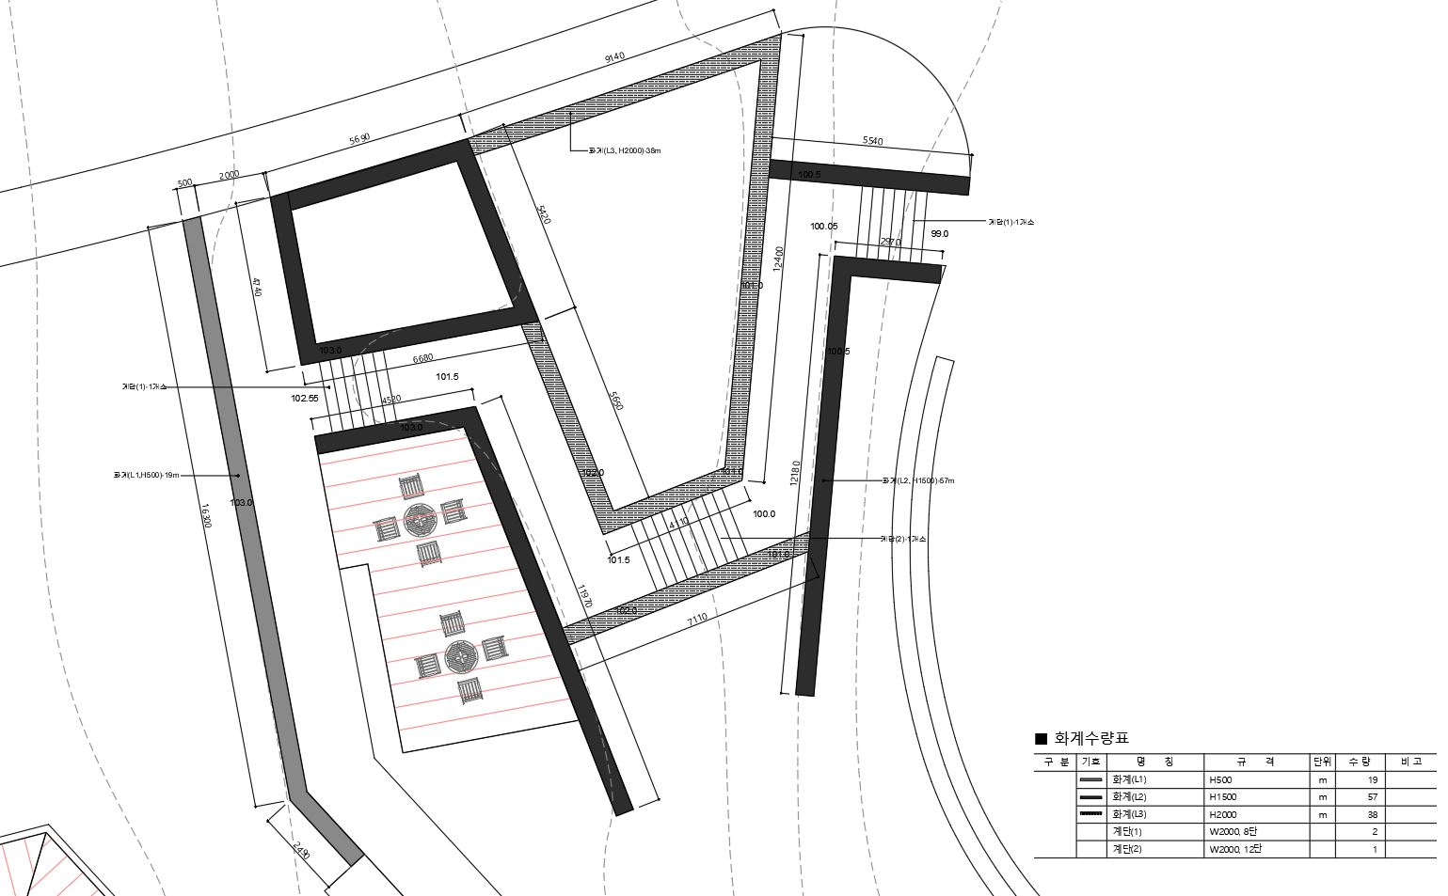

 | * L1(H450)=19.0
 | * L2(H1.5)=57.0
 | * L3(H2.0)=38.0
 | 총길이=114.0m
 | * 계단 3개소
1 | 터파기 | 기계 | 0.6*0.3*114 | ㎥ | 20.52
2 | 잔토처리 | 기계 | ((0.26*0.225)+(0.56*0.2))*114 | ㎥ | 19.44
3 | 되메우기 | 기계 | 터파기-잔토처리 | ㎥ | 1.08
4 | 합판거푸집 | 6회, 간단 | (0.56+114)*2*0.2+((0.2*2.0*2)+0.95+0.95)*3개소 | ㎡ | 53.92
5 | 레미콘 | 25-18-8 | 0.56*0.2*114+(0.2*2.42*2)*2+(0.2*3.46*2.0) | ㎥ | 16.09 | 정미량
 |  |  | 16.088*1.02(할증) | ㎥ | 16.41 | 할증량
6 | 레미콘 타설 | 무근 | 레미콘 정미량 | ㎥ | 16.09
7 | 혼합골재 | 뒷채움골재 | (0.6*0.3*19.0)+(1.65*0.3*57.0)+(2.1*0.3*38.0) | ㎥ | 55.58 | 정미량
 |  |  | 55.575*1.04(할증) | ㎥ | 57.80 | 할증량
8 | 보조기층 부설 및 다짐 |  | 혼합골재 정미량 | ㎥ | 55.58
9 | 부직포 |  | (0.6+0.3)*19.0+(1.65+0.3)*57.0+(2.1+0.3)*38.0 | ㎡ | 219.45
10 | 그리드 |  | (2.0*2*57.0)+(2.0*3*38.0) | ㎡ | 456.00
11 | 조경블록(마감) | T75 | (19+57+38)+(9*2.0*2)+(13*2.0) | m | 176.00 | 정미량
 |  |  | 176.00*1.03(할증) | m | 181.28 | 할증량
12 | 조경블록(본체) | T150 | (0.6*19)+(1.65*57)+((2.1*38)+((8*0.3)+(1*0.15))*2*2)+((12*0.3)+(1*0.15))*2 | ㎡ | 202.95 | 정미량
 |  |  | 202.95*1.04(할증) | ㎡ | 211.07 | 할증량
13 | 연결핀 | 본체블럭1m2당 40개 | 202.95*40(단위수량) | EA | 8118.00 | 정미량
 |  |  | 8118*1.03(할증) | EA | 8362 | 할증량
14 | 접착제 | 캡블럭1m당 0.66kg | 176*0.66(단위중량) | ㎏ | 116.16
15 | 보강토옹벽쌓기 |  | (0.6*19)+(1.65*57)+(2.1*38) | ㎡ | 185.25

 | 조경블록 하차
 |  | 조경블록(마감) | 181.28*0.15*0.28*1400kg/1000 | ton | 10.659
 |  | 조경블록(본체) | 211.07*0.45*1400kg/1000 | ton | 132.974

■ | 휴게데크A | A=38m2 |  | 개소
NO | 공 종 명 | 규 격 | 산 출 근 거 | 단위 | 수 량 | 비 고
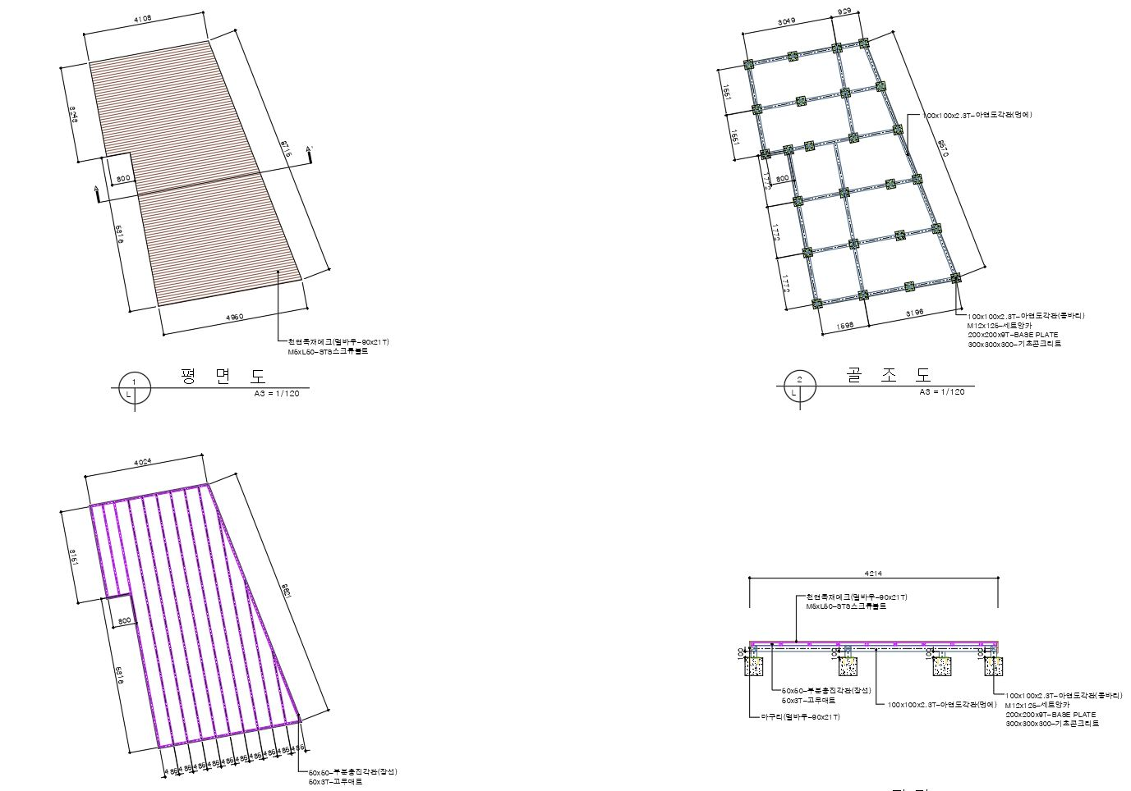

1 | 터파기 | 인력 | 0.7*0.7*0.4*25 | ㎥ | 4.90
2 | 잔토처리 | 인력 | 0.3*0.3*0.3*25 | ㎥ | 0.68
3 | 되메우기 | 인력 | 터파기-잔토처리 | ㎥ | 4.23
4 | 합판거푸집 | 간단,6회 | 0.3*0.3*4*25 | ㎡ | 9.00
5 | 기초콘크리트 | 25-18-8 | 0.3*0.3*0.3*25 | ㎥ | 0.68 | 정미량
 |  |  | 0.68*1.02(할증) | ㎥ | 0.69 | 할증량
6 | 기초콘크리트 타설 | 인력비빔,무근 | 기초콘크리트 정미량 | ㎥ | 0.68
7 | STS 베이스플레이트 | 200×200×8T | 0.2*0.2*0.009*7930(kg/m3,단위중량)*25 | kg | 71.370 | 정미량
 |  |  | 71.37*1.1(할증) | kg | 78.507 | 할증량
8 | 녹막이페인트칠 | 2회 | (0.2*0.2*2+0.8*0.008)*25 | ㎡ | 2.160
9 | STS셋트 앵커 | Ø12×100 | 4*25 | EA | 100.00 | 정미량
 |  |  | 100*1.05(할증) | EA | 105 | 할증량
10 | 아연도각관 | 동바리+멍에 | 2.5+51.6 | m | 54.10 | 정미량
 | (100×100×2.3T) |  | 54.10*1.05(할증) | m | 56.81 | 할증량
11 | 아연도각관 | 장선 | 99.05 | m | 99.05 | 정미량
 | (50×50×2.3T) |  | 99.05*1.05(할증) | m | 104.00 | 할증량
12 | 목재데크틀설치 | 평구조
 | 동바리+멍에 | 100×100×2.3T | 54.10*6.95kg/m | kg | 376.00
 | 장선 | 50×50×2.3T | 99.05*3.34kg/m | kg | 330.83
 | STS 베이스플레이트 | 200×200×8T |  | kg | 71.37
 | 소계 |  |  | ton | 0.778
■ | 휴게데크A | A=38m2 |  | 개소 | -
NO | 공 종 명 | 규 격 | 산 출 근 거 | 단위 | 수 량 | 비 고
13 | 목재데크 | 상판 | 37.97 | m2 | 37.97
 | T21x90 | 마구리 | 27.13*0.18 | m2 | 4.88
 |  | 소계 |  | m2 | 42.85 | 정미량
 |  |  | 42.85*1.1(할증) | m2 | 47.14 | 할증량
14 | STS스크류 | M5×50 | 42.85*50(EA/m2) | EA | 2142.67 | 정미량
 |  |  | 2413*1.05(할증) | EA | 2249.80 | 할증량
15 | 목재데크설치 |  |  | m2 | 42.85
16 | 오일스테인 | 목재면-2회칠 | 42.85*2 | m2 | 85.71
 |  | 데크두께면 | 42.85/0.16*0.08 | m2 | 21.43
 |  | 소계 | 2회칠 | m2 | 107.13

■ | 휴게데크B | A=34m2 |  | 개소
NO | 공 종 명 | 규 격 | 산 출 근 거 | 단위 | 수 량 | 비 고
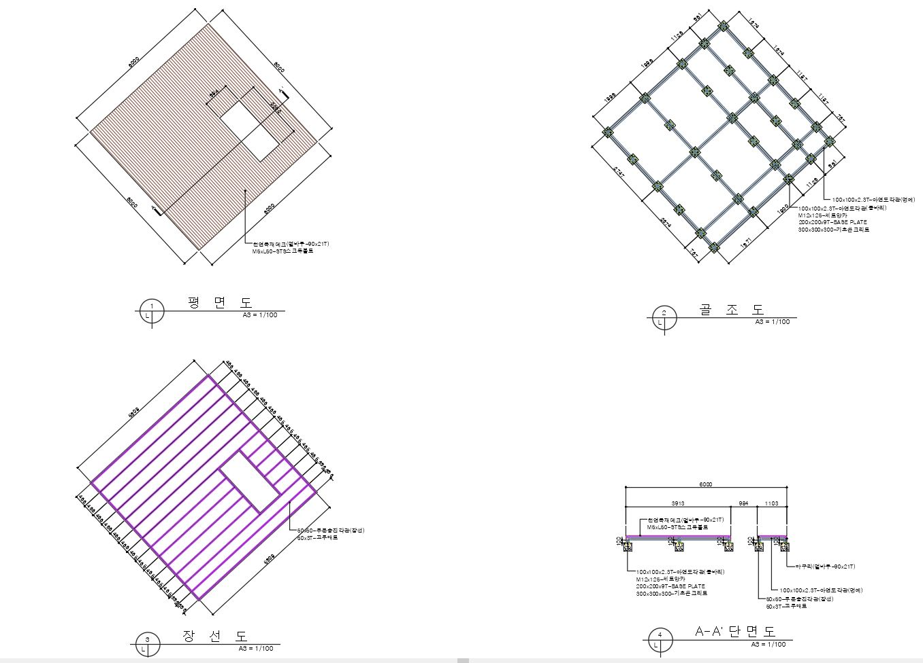

1 | 터파기 | 인력 | 0.7*0.7*0.4*30 | ㎥ | 5.88
2 | 잔토처리 | 인력 | 0.3*0.3*0.3*30 | ㎥ | 0.81
3 | 되메우기 | 인력 | 터파기-잔토처리 | ㎥ | 5.07
4 | 합판거푸집 | 간단,6회 | 0.3*0.3*4*30 | ㎡ | 10.80
5 | 기초콘크리트 | 25-18-8 | 0.3*0.3*0.3*30 | ㎥ | 0.81 | 정미량
 |  |  | 0.81*1.02(할증) | ㎥ | 0.83 | 할증량
6 | 기초콘크리트 타설 | 인력비빔,무근 | 기초콘크리트 정미량 | ㎥ | 0.81
7 | STS 베이스플레이트 | 200×200×8T | 0.2*0.2*0.009*7930(kg/m3,단위중량)*30 | kg | 85.644 | 정미량
 |  |  | 85.644*1.1(할증) | kg | 94.208 | 할증량
8 | 녹막이페인트칠 | 2회 | (0.2*0.2*2+0.8*0.008)*30 | ㎡ | 2.592
9 | STS셋트 앵커 | Ø12×100 | 4*30 | EA | 120.00 | 정미량
 |  |  | 120*1.05(할증) | EA | 126 | 할증량
10 | 아연도각관 | 동바리+멍에 | 3.0+52.7 | m | 55.70 | 정미량
 | (100×100×2.3T) |  | 55.70*1.05(할증) | m | 58.49 | 할증량
11 | 아연도각관 | 장선 | 94.87 | m | 94.87 | 정미량
 | (50×50×2.3T) |  | 94.87*1.05(할증) | m | 99.61 | 할증량
12 | 목재데크틀설치 | 평구조
 | 동바리+멍에 | 100×100×2.3T | 55.70*6.95kg/m | kg | 387.12
 | 장선 | 50×50×2.3T | 94.87*3.34kg/m | kg | 316.87
 | STS 베이스플레이트 | 200×200×8T |  | kg | 85.64
 | 소계 |  |  | ton | 0.790
■ | 휴게데크B | A=34m2 |  | 개소 | -
NO | 공 종 명 | 규 격 | 산 출 근 거 | 단위 | 수 량 | 비 고
13 | 목재데크 | 상판 | 33.8 | m2 | 33.80
 | T21x90 | 마구리 | 30.43*0.18 | m2 | 4.88
 |  | 소계 |  | m2 | 38.68 | 정미량
 |  |  | 38.68*1.1(할증) | m2 | 42.55 | 할증량
14 | STS스크류 | M5×50 | 38.68*50(EA/m2) | EA | 1934.17 | 정미량
 |  |  | 1935*1.05(할증) | EA | 2030.88 | 할증량
15 | 목재데크설치 |  |  | m2 | 38.68
16 | 오일스테인 | 목재면-2회칠 | 38.68*2 | m2 | 77.37
 |  | 데크두께면 | 38.68/0.16*0.08 | m2 | 19.34
 |  | 소계 | 2회칠 | m2 | 96.71

■ | 목교 | - |  | 개소
NO | 공 종 명 | 규 격 | 산 출 근 거 | 단위 | 수 량 | 비 고

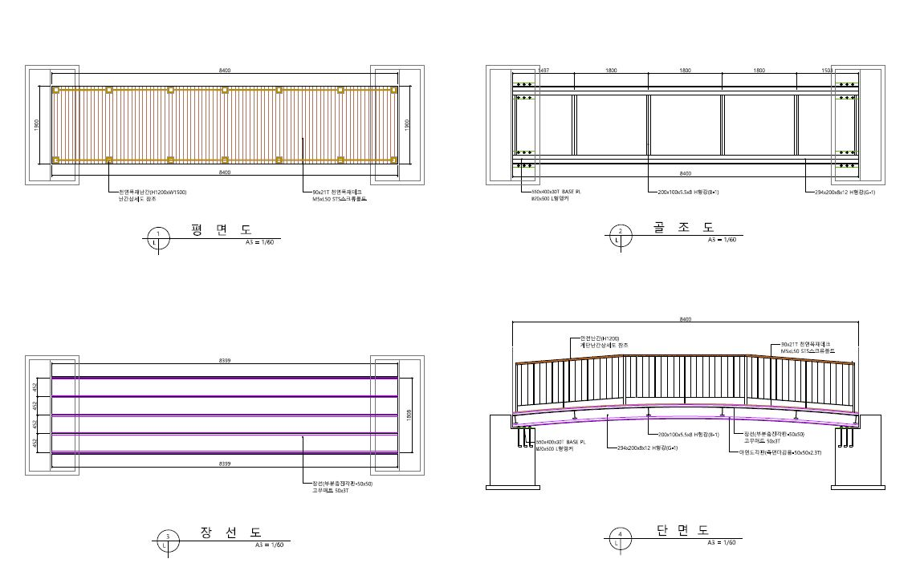

1 | 터파기 | 인력 | 2.91*1.3*1.82*2 | ㎥ | 13.77
2 | 잔토처리 | 인력 | (2.7*1.1*1.72*2)+(2.91*1.3*0.1*2) | ㎥ | 10.97
3 | 되메우기 | 인력 | 터파기-잔토처리 | ㎥ | 2.80
4 | 합판거푸집 | 간단,6회 | ((4.64*2)+(1.7*2))*2+((2.91*0.1*2)+(1.3*0.1*2))*2 | ㎡ | 27.04
5 | 기초콘크리트 | 25-18-8 | (2.7*1.1*1.72*2)+(2.91*1.3*0.1*2) | ㎥ | 10.97 | 정미량
 |  |  | 10.97*1.02(할증) | ㎥ | 11.19 | 할증량
6 | 기초콘크리트 타설 | 철근 | 기초콘크리트 정미량 | ㎥ | 10.97
7 | 이형철근 | D13 | 602*2개소 | m | 1204.00
 |  |  | 1204*0.995kg/m | kg | 1197.980 | 정미량
 |  |  | 1197.98*1.03(할증) | kg | 1233.919 | 할증량
8 | 철근가공조립 | 간단 | 이형철근 정미량 | kg | 1197.980
9 | 목교BPL | 550x400x30 | (0.55*0.4*0.03*7.85ton/m3)*4ea*1.1(할증) | ton | 0.23
10 | WEB PLATE | 270x186x12T | 0.27*0.19*0.012*7.85ton*12ea*1.1(할증) | ton | 0.06
11 | L형앵커 | M20x500 | 6*4*1.05(할증) | set | 25.20
12 | 앵커볼트설치 | D24mm이하 | 6*4 | 개소 | 24.00
13 | 고장력볼트 | M20x60 | 3*12*1.03(할증) | ea | 37.08
14 | H형강(G-1) | 294x200x8x12 | 16.8*56.8kg/m | kg | 954.240 | 정미량
 |  |  | 954.24*1.05(할증) | kg | 1001.952 | 할증량
15 | H형강(B-1) | 200x100x5.5x8 | 8.76*21.3kg/m | kg | 186.588 | 정미량
 |  |  | 186.588*1.05(할증) | kg | 195.917 | 할증량
16 | 경량형강철골조 조립설치 |  | 할증전 철골량 | ton | 1.141
■ | 목교 | - |  | 개소 | -
NO | 공 종 명 | 규 격 | 산 출 근 거 | 단위 | 수 량 | 비 고
17 | 아연도각관 | 50x50 | 50.8 | m | 50.80 | 정미량
 |  |  | 50.8*1.05(할증) | m | 53.34
18 | H형강 밴딩 |  | G-1 | ton | 0.954
19 | 각관밴딩 | 50x50 | 58.8*4.17/1000 | ton | 0.245
20 | 녹막이페인트칠 | 철재면2회 | (1.34*16.8)+(0.77*8.76)+(0.44*4)+(0.1*12) | ㎡ | 32.22
21 | 목재데크 | 상판 | 15.96 | m2 | 15.96
 | T21x90 | 마구리 | 16.8*0.37 | m2 | 6.22
 |  | 소계 |  | m2 | 22.18 | 정미량
 |  |  | 22.18*1.1(할증) | m2 | 24.39 | 할증량
22 | STS스크류 | M5×50 | 22.18*50(EA/m2) | EA | 1108.80 | 정미량
 |  |  | 1109*1.05(할증) | EA | 1164.24 | 할증량
23 | 목재데크설치 |  |  | m2 | 22.18
24 | 오일스테인 | 목재면-2회칠 | 22.18*2 | m2 | 44.35
 |  | 데크두께면 | 22.18/0.16*0.08 | m2 | 11.09
 |  | 소계 | 2회칠 | m2 | 55.44
25 | 디자인형휀스 | W1500xH1200 | 6*2 | 경간 | 12.00

■ | 휀스 | W1500xH1200 |  | 경간
NO | 공 종 명 | 규 격 | 산 출 근 거 | 단위 | 수 량 | 비 고
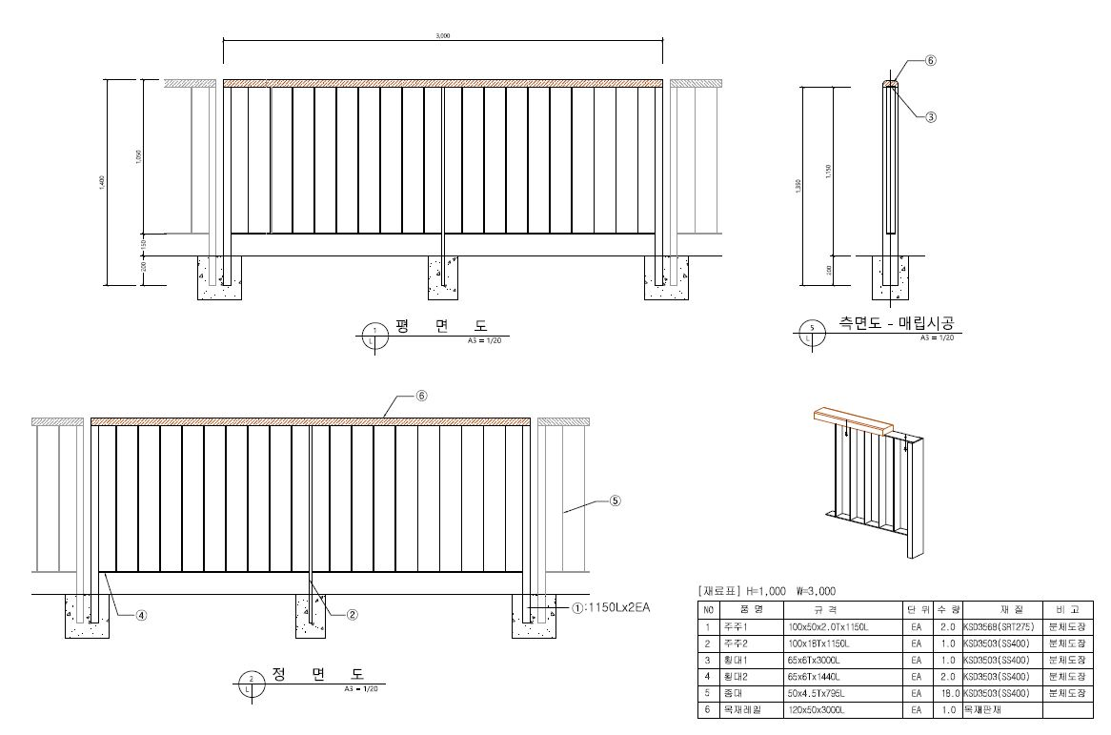

1 | 디자인휀스 | W1500×H1200mm | 1 | 경간 | 1.00
2 | 디자인형울타리 설치 | W1500×H1200mm | 1.5 | m | 1.50
 | (앵커고정형)

■ | 잔디수로 | W300 |  | m
NO | 공 종 명 | 규 격 | 산 출 근 거 | 단위 | 수 량 | 비 고

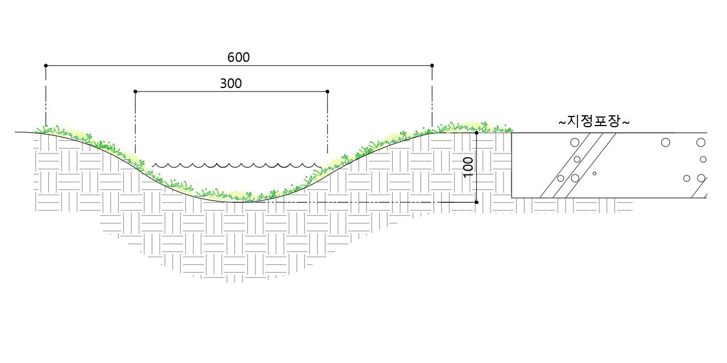

1 | 터파기 | 인력 | (0.6+0.3)/2*0.1 | ㎥ | 0.05
2 | 잔토처리 | 인력 | 터파기량 | ㎥ | 0.05
3 | 지반다짐 | 인력 | 0.8*1.0 | ㎡ | 0.80
4 | 잔디깔기 |  | 0.35 | ㎡ | 0.35

■ | 레인가든 | 54m2 |  | 개소
NO | 공 종 명 | 규 격 | 산 출 근 거 | 단위 | 수 량 | 비 고
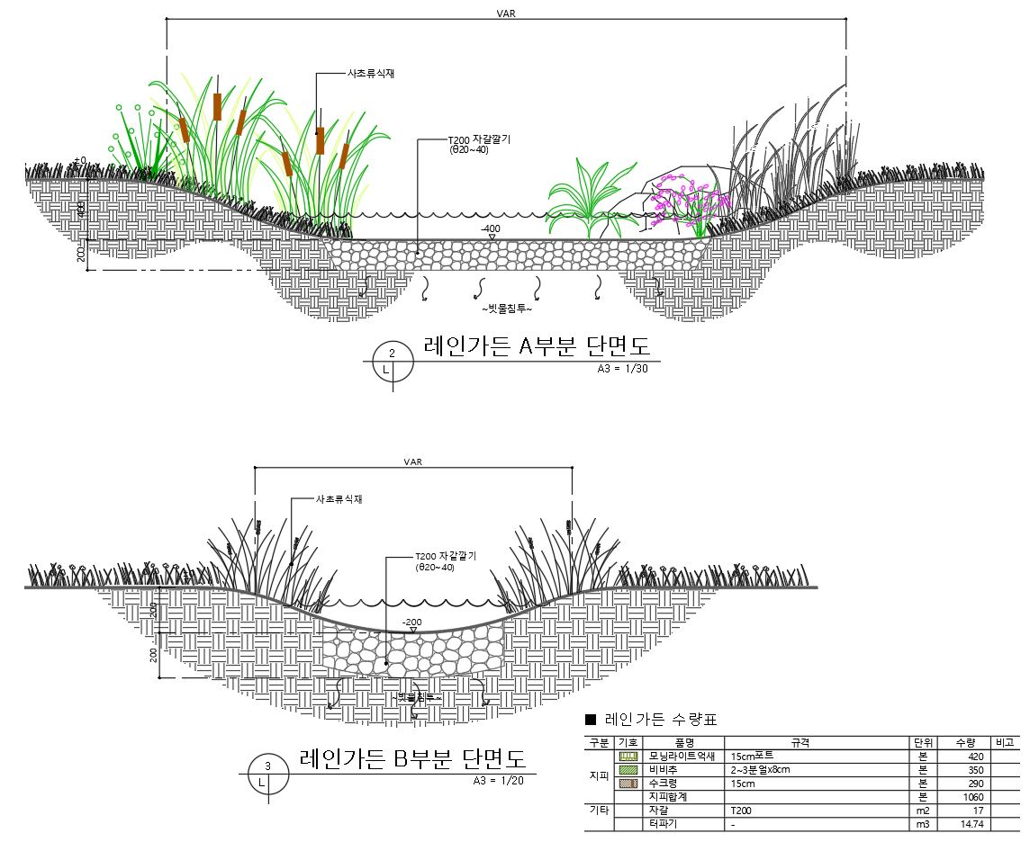

1 | 터파기 | 인력 | 14.74 | ㎥ | 14.74
2 | 잔토처리 | 인력 | 터파기량 | ㎥ | 14.74
3 | 자연자갈 | 20~40 | 17.0*0.2 | ㎥ | 3.40 | 정미량
 |  |  | 3.40*1.04(할증) | ㎥ | 3.54 | 할증량
4 | 보조기층 부설 및 다짐 |  | 자갈 정미량 | ㎥ | 3.40
5 | 원지반다짐 |  | 63.38 | ㎡ | 63.38
6 | 식재
 | 모닝라이트억새 | 15cm |  | 본 | 420
 | 비비추 | 2~3분얼x8cm |  | 본 | 350
 | 수크령 | 15cm |  | 본 | 290

■ | 소생물서식공간 | 54m2 |  | 개소
NO | 공 종 명 | 규 격 | 산 출 근 거 | 단위 | 수 량 | 비 고
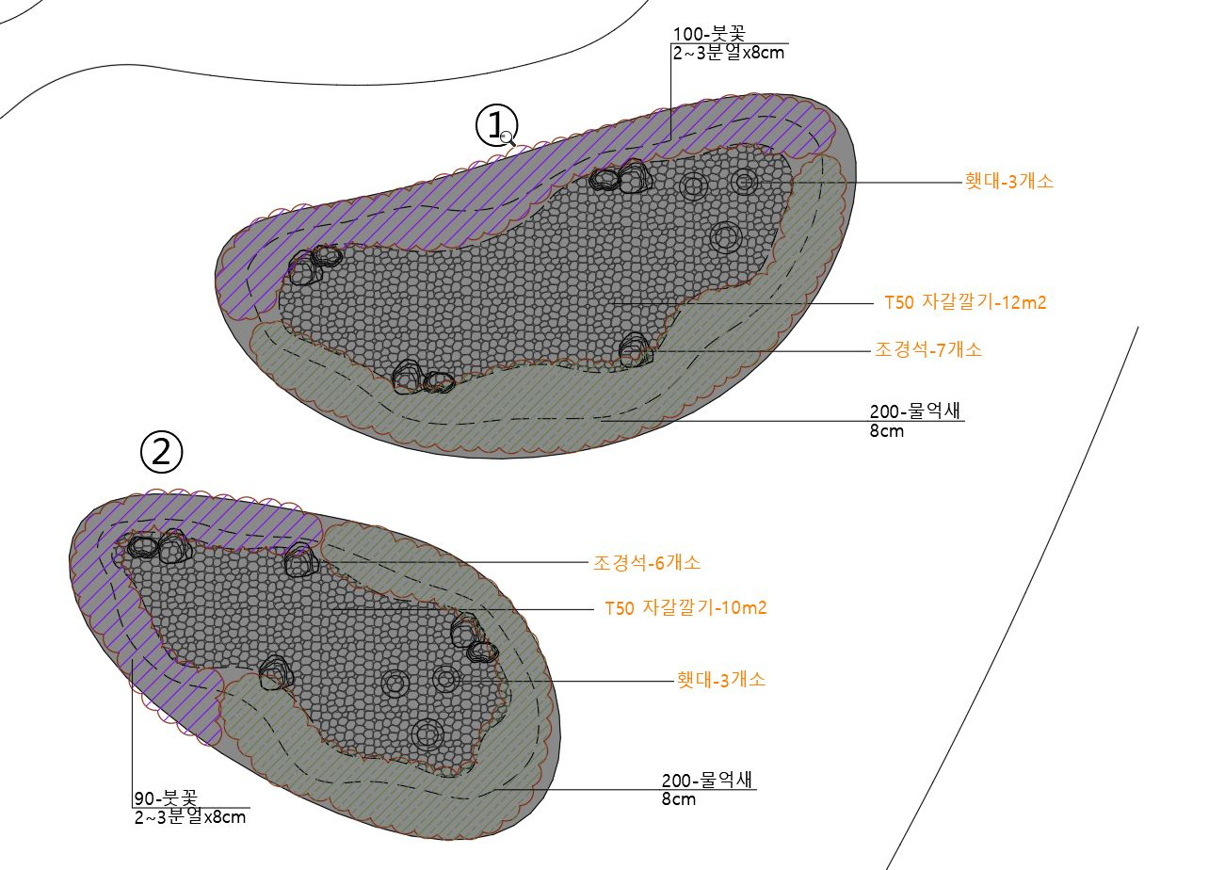

1 | 터파기 | 인력 | 15.65 | ㎥ | 15.65
2 | 잔토처리 | 인력 | 터파기량 | ㎥ | 15.65
3 | 자연자갈 | 20~40 | 22*0.05 | ㎥ | 1.10 | 정미량
 |  |  | 1.1*1.04(할증) | ㎥ | 1.14 | 할증량
4 | 보조기층 부설 및 다짐 |  | 자갈 정미량 | ㎥ | 1.10
5 | 원지반다짐 |  | 54 | ㎡ | 54.00
6 | 식재
 | 물억새 | 8cm |  | 본 | 400
 | 붓꽃 | 2~3분얼x8cm |  | 본 | 190
7 | 횃대 | D150 | 6 | 개소 | 6
8 | 경관석놓기 | 4목 | 13 | 개소 | 13

■ | 계류 | 180m2 |  | 개소
NO | 공 종 명 | 규 격 | 산 출 근 거 | 단위 | 수 량 | 비 고
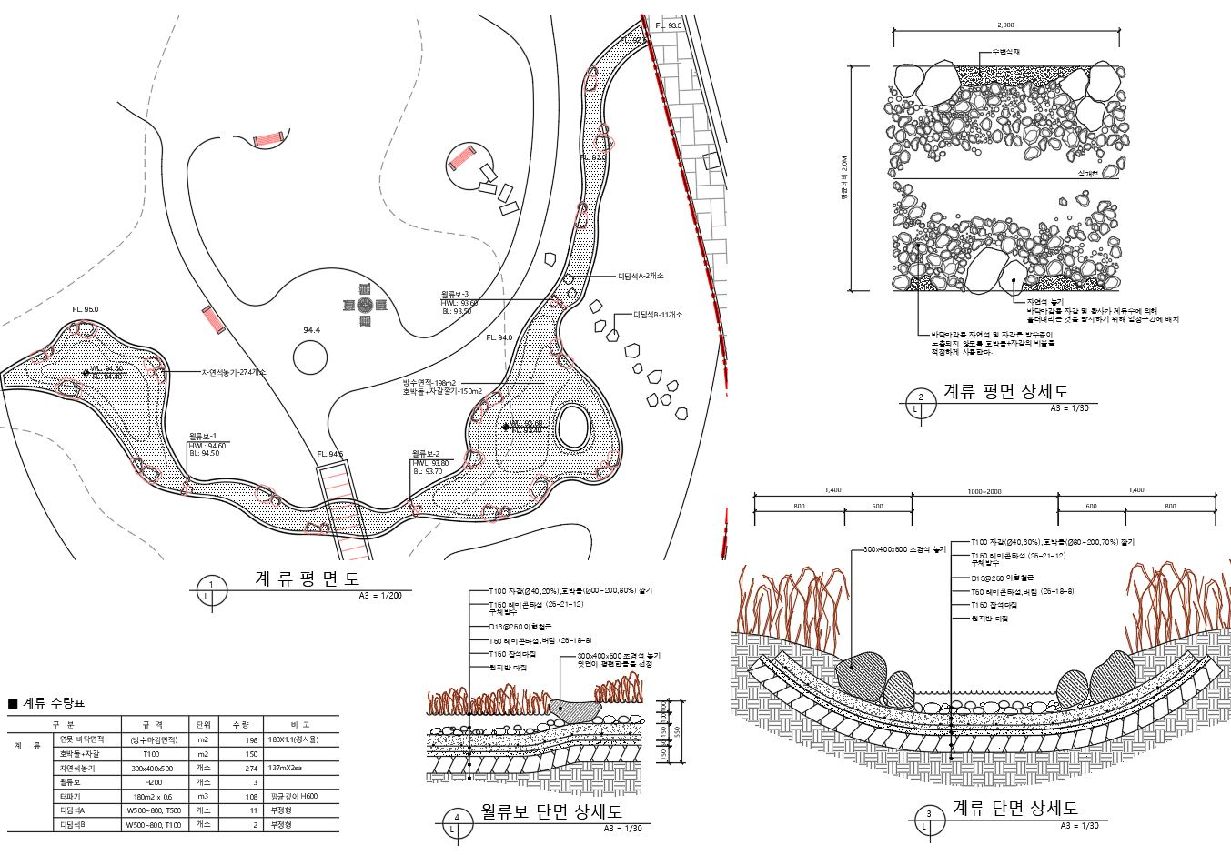

1 | 터파기 | 인력 | 180*0.6 | ㎥ | 108.00
2 | 잔토처리 | 인력 | 180*(0.15+0.05+0.15+0.1) | ㎥ | 81.00
3 | 되메우기 | 인력 | 터파기-잔토처리 | ㎥ | 27.00
4 | 원지반다짐 |  | 198 | ㎡ | 198.00
5 | 혼합골재 |  | 180*0.15 | ㎥ | 27.00 | 정미량
 |  |  | 27.00*1.04(할증) | ㎥ | 28.08 | 할증량
6 | 보조기층 부설 및 다짐 |  | 혼합골재 정미량 | ㎥ | 27.00
7 | 레미콘 | 25-18-8 | 180*0.2 | ㎥ | 36.00 | 정미량
 |  |  | 36.0*1.02(할증) | ㎥ | 36.72 | 할증량
8 | 레미콘 타설 | 무근 | 레미콘 정미량 | ㎥ | 36.00
9 | 와이어메쉬깔기 | 150x150,#8 | 180 | ㎡ | 180.00
10 | 구체방수 |  | 180 | ㎡ | 180.00
11 | 자연자갈 | 20~40 | 150.00*0.1*50% | ㎥ | 7.50 | 정미량
 |  |  | 7.5*1.04(할증) | ㎥ | 7.80 | 할증량
12 | 호박돌 |  | 150.00*0.1*50% | ㎥ | 7.50 | 정미량
 |  |  | 7.5*1.04(할증)*2.65 | ton | 20.67 | 할증량
13 | 혼합골재 부설 및 다짐 |  | 자갈,호박돌 정미량 | ㎥ | 15.00
14 | 조경석 | 2목 | 137*2ea | 개소 | 274
15 | 디딤돌놓기 |  | 13 | 개소 | 13.00

■ | 경관석 놓기 |  |  | 식
NO | 공 종 명 | 규 격 | 산 출 근 거 | 단위 | 수 량 | 비 고

 | 경관석A | 6목
1 | 경관석A | 500x600x700 | 0.5*0.6*0.7*2.65*1.3 | ton | 0.72
2 | 정원석놓기 |  | 0.5*0.6*0.7*2.65 | ton | 0.56
 | 경관석B | 4목
1 | 경관석B | 400x500x600 | 0.4*0.5*0.6*2.65*1.3 | ton | 0.41
2 | 정원석놓기 |  | 0.4*0.5*0.6*2.65 | ton | 0.32

포장공수량산출서
■ | 콘크리트포장 | T150,거친솔마감 |  | ㎡ | 1.0
NO | 공 종 명 | 규 격 | 산 출 근 거 | 단위 | 수 량 | 비 고

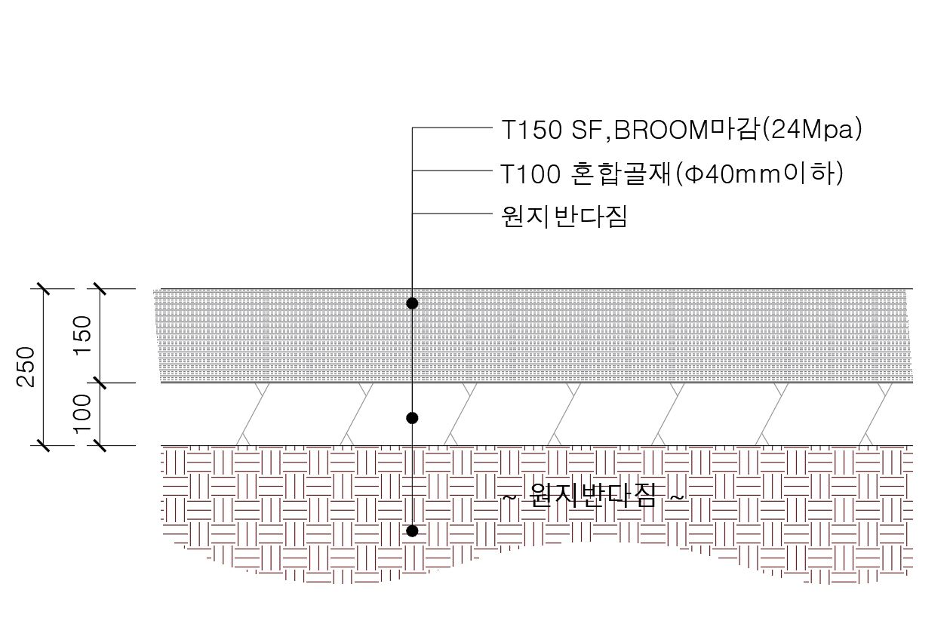

1 | 터파기 | 기계 | 1*1*0.25 | ㎥ | 0.25
2 | 잔토처리 | 기계 | 1*1*0.25 | ㎥ | 0.25
3 | 원지반다짐 |  | 1*1 | ㎡ | 1.00
4 | 혼합골재 |  | 1*1*0.1 | ㎥ | 0.10 | 정미량
 |  |  | 0.1*1.04(할증) | ㎥ | 0.10 | 할증량
5 | 보조기층 부설 및 다짐 |  | 혼합골재 정미량 | ㎥ | 0.10
6 | 콘크리트포장 | T150 | 1*1 | ㎡ | 1.00 | 설치도

■ | 인조화강석블럭포장 | 200x200xT60 |  | ㎡ | 1.0
NO | 공 종 명 | 규 격 | 산 출 근 거 | 단위 | 수 량 | 비 고

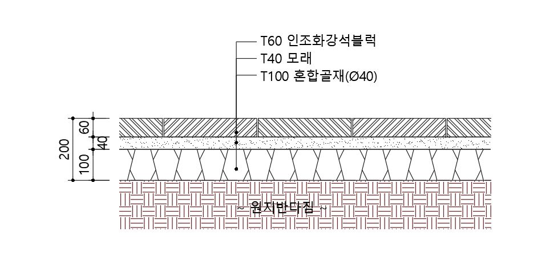

1 | 터파기 | 기계 | 1*1*0.2 | ㎥ | 0.20
2 | 잔토처리 | 기계 | 1*1*0.2 | ㎥ | 0.20
3 | 원지반다짐 |  | 1*1 | ㎡ | 1.00
4 | 혼합골재 |  | 1*1*0.1 | ㎥ | 0.10 | 정미량
 |  |  | 0.1*1.04(할증) | ㎥ | 0.10 | 할증량
5 | 보조기층 부설 및 다짐 |  | 혼합골재 정미량 | ㎥ | 0.10
6 | 모래 |  | 1*1*0.04 | ㎥ | 0.04 | 정미량
 |  |  | 0.04*1.06(할증) | ㎥ | 0.04 | 할증량
7 | 인조화강석블럭 | T80 | 1*1 | ㎡ | 1.00 | 정미량
 |  |  | 1*1.04(할증) | ㎡ | 1.04 | 할증량
8 | 블럭포설 |  | 인조화강석블럭 정미량 | ㎡ | 1.00
9 | 블럭하차 |  | 1*1*0.08*2.3(단위중량) = 0.184 | TON | 0.180

■ | 마사토포장 | T100 |  | ㎡ | 1.0
NO | 공 종 명 | 규 격 | 산 출 근 거 | 단위 | 수 량 | 비 고

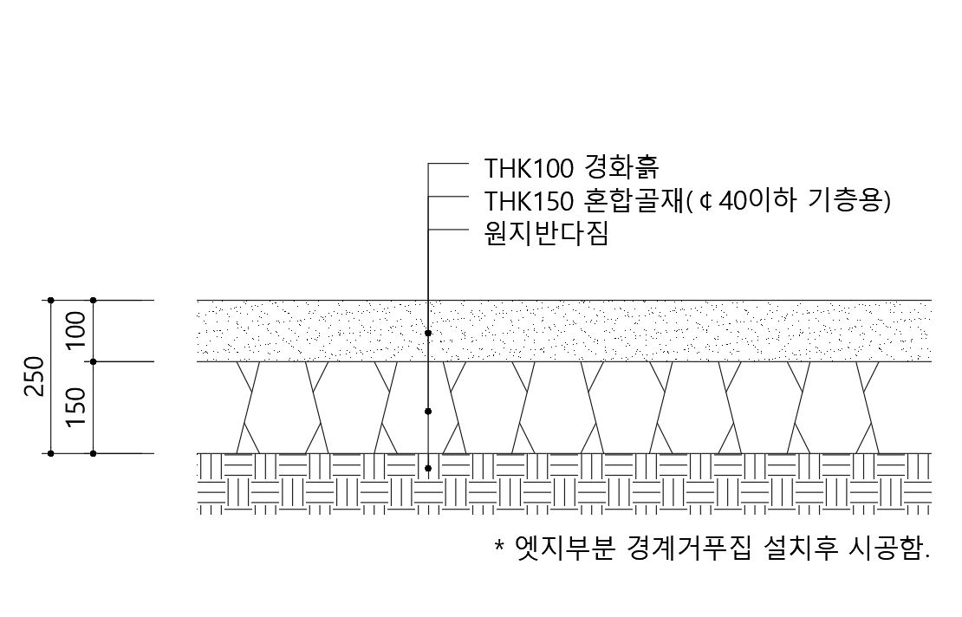

1 | 터파기 | 기계 | 1*1*0.25 = 0.25 | ㎥ | 0.25
2 | 잔토처리 | 기게 | 1*1*0.25 = 0.25 | ㎥ | 0.25
3 | 원지반다짐 |  | 1*1 = 1 | ㎡ | 1.00
4 | 혼합골재 |  | 1*1*0.15 = 0.15 | ㎥ | 0.15 | 정미량
 |  |  | 0.15*1.04(할증) | ㎥ | 0.16 | 할증량
5 | 보조기층 부설 및 다짐 |  | 혼합골재 정미량 | ㎥ | 0.15
6 | 마사토포장 | T100,설치도 | 1*1 = 1 | ㎡ | 1.00 | 설치도

■ | 인조잔디포장 | T19 |  | ㎡ | 1.0
NO | 공 종 명 | 규 격 | 산 출 근 거 | 단위 | 수 량 | 비 고

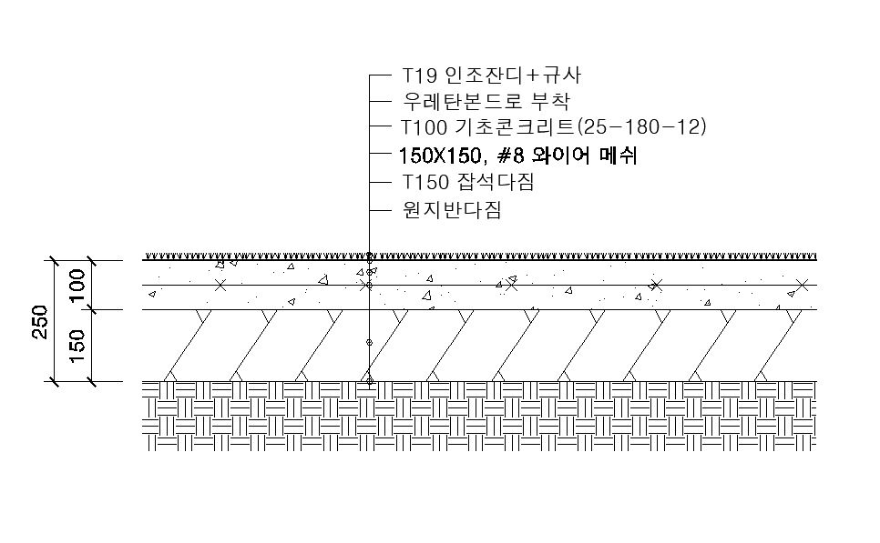

1 | 터파기 | 기계 | 1*1*0.25 | ㎥ | 0.25
2 | 잔토처리 | 기게 | 1*1*0.25 | ㎥ | 0.25
3 | 원지반다짐 |  | 1*1 = 1 | ㎡ | 1.00
4 | 혼합골재 |  | 1*1*0.15 = 0.15 | ㎥ | 0.15 | 정미량
 |  |  | 0.15*1.04(할증) | ㎥ | 0.16 | 할증량
5 | 보조기층 부설 및 다짐 |  | 혼합골재 정미량 | ㎥ | 0.15
6 | 레미콘 | 25-18-8 | 1*1*0.1 = 0.1 | ㎥ | 0.10 | 정미량
 |  |  | 0.1*1.02(할증) = 0.102 | ㎡ | 0.10 | 할증량
7 | 레미콘 타설 | 무근 | 레미콘 정미량 | ㎡ | 0.10
8 | 와이어메쉬깔기 | #8,150x150 | 1*1 = 1 | ㎡ | 1.00
9 | 인조잔디 | T19 | 1*1 = 1 | ㎡ | 1.00 | 설치도

■ | 디딤석놓기 | 1000x500xT50 |  | 개소 | 1
NO | 공 종 명 | 규 격 | 산 출 근 거 | 단위 | 수 량 | 비 고

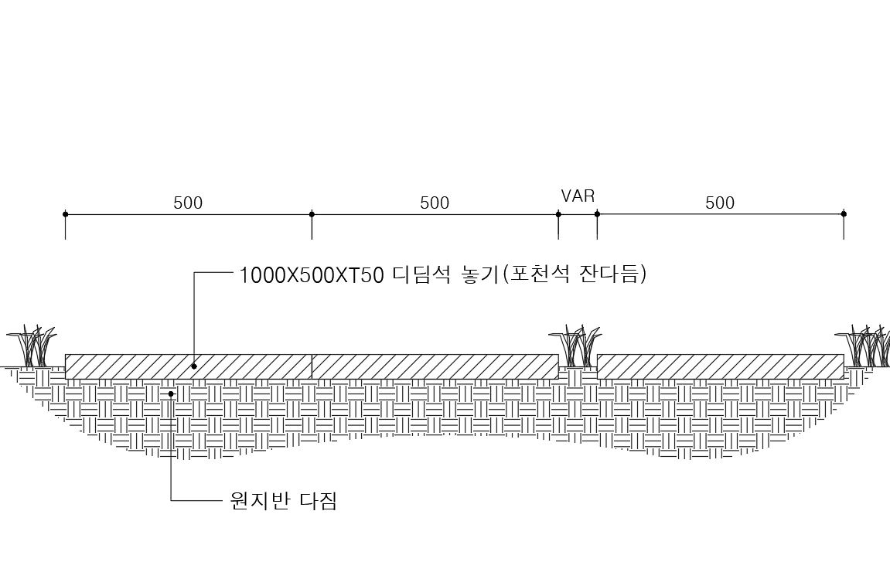

1 | 디딤석 | 1000x500x50 | 1 | 개소 | 1.00
2 | 디딤석놓기 | 대형블록놓기품 | 1.0*0.5 | ㎡ | 0.50

■ | 녹지경계석(직선) | 150x150x1000 |  | m | 1.0
NO | 공 종 명 | 규 격 | 산 출 근 거 | 단위 | 수 량 | 비 고

1 | 터파기 | 기계 | 0.65*0.25*1 = 0.1625 | ㎥ | 0.16
2 | 잔토처리 | 기계 | (0.25*0.15+0.15*0.1)*1 = 0.0525 | ㎥ | 0.05
3 | 되메우기 | 기계 | 터파기-잔토처리 | ㎥ | 0.11
4 | 유로폼 | 간단 | 0.15*1*2 = 0.3 | ㎡ | 0.30
5 | 레미콘 | 25-18-8 | 0.25*0.15*1 = 0.0375 | ㎥ | 0.04 | 정미량
 |  |  | 0.0375*1.02(할증) = 0.03825 | ㎥ | 0.04 | 할증량
6 | 레미콘타설 | 무근 | 레미콘 정미량 | ㎥ | 0.04
7 | 화강석경계석 | 직선 | 1 = 1 | m | 1.00 | 정미량
 |  |  | 1*1.03(할증) = 1.03 | m | 1.03 | 할증량
8 | 경계석 설치 |  | 화강석경계석 정미량 | m | 1.00
9 | 경계석하차 |  | 0.15*0.15*1*2.65(ton/m3,단위중량) | TON | 0.06

■ | 녹지경계석(곡선) | 150x150x1000 |  | m | 1.0
NO | 공 종 명 | 규 격 | 산 출 근 거 | 단위 | 수 량 | 비 고

1 | 터파기 | 기계 | 0.65*0.25*1 = 0.1625 | ㎥ | 0.16
2 | 잔토처리 | 기계 | (0.25*0.15+0.15*0.1)*1 = 0.0525 | ㎥ | 0.05
3 | 되메우기 | 기계 | 터파기-잔토처리 | ㎥ | 0.11
4 | 유로폼 | 간단 | 0.15*1*2 = 0.3 | ㎡ | 0.30
5 | 레미콘 | 25-18-8 | 0.25*0.15*1 = 0.0375 | ㎥ | 0.04 | 정미량
 |  |  | 0.0375*1.02(할증) = 0.03825 | ㎥ | 0.04 | 할증량
6 | 레미콘타설 | 무근 | 레미콘 정미량 | ㎥ | 0.04
7 | 화강석경계석 | 곡선 | 1 = 1 | m | 1.00 | 정미량
 |  |  | 1*1.03(할증) = 1.03 | m | 1.03 | 할증량
8 | 경계석 설치 |  | 화강석경계석 정미량 | m | 1.00
9 | 경계석하차 |  | 0.15*0.15*1*2.65(ton/m3,단위중량) | TON | 0.06

■ | 포장경계석(직선) | 150x150x1000 |  | m | 1.0
NO | 공 종 명 | 규 격 | 산 출 근 거 | 단위 | 수 량 | 비 고
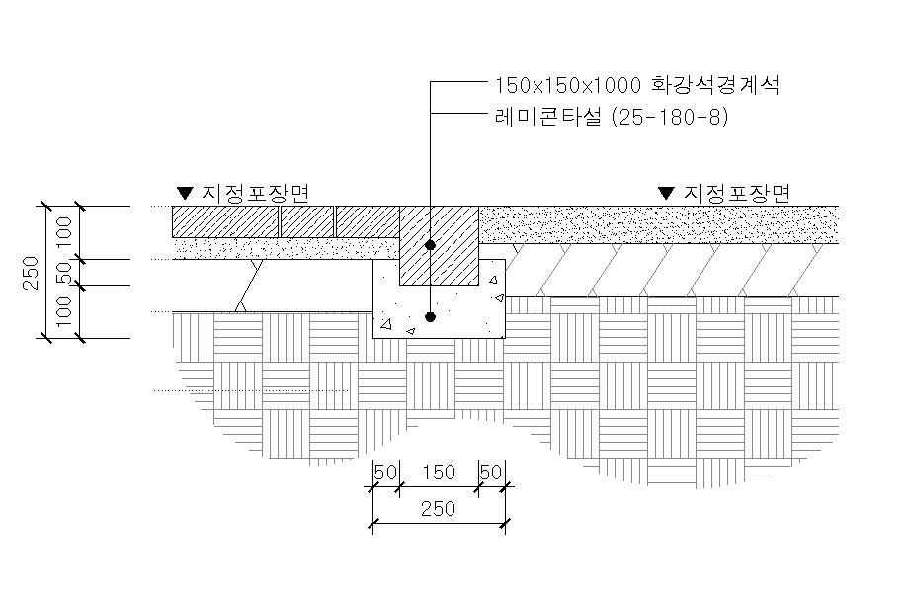

1 | 터파기 | 기계 | 0.65*0.25*1 = 0.1625 | ㎥ | 0.16
2 | 잔토처리 | 기계 | (0.25*0.15+0.15*0.1)*1 = 0.0525 | ㎥ | 0.05
3 | 되메우기 | 기계 | 터파기-잔토처리 | ㎥ | 0.11
4 | 유로폼 | 간단 | 0.15*1*2 = 0.3 | ㎡ | 0.30
5 | 레미콘 | 25-18-8 | 0.25*0.15*1 = 0.0375 | ㎥ | 0.04 | 정미량
 |  |  | 0.0375*1.02(할증) = 0.03825 | ㎥ | 0.04 | 할증량
6 | 레미콘타설 | 무근 | 레미콘 정미량 | ㎥ | 0.04
7 | 화강석경계석 | 직선 | 1 = 1 | m | 1.00 | 정미량
 |  |  | 1*1.03(할증) = 1.03 | m | 1.03 | 할증량
8 | 경계석 설치 |  | 화강석경계석 정미량 | m | 1.00
9 | 경계석하차 |  | 0.15*0.15*1*2.65(ton/m3,단위중량) | TON | 0.06

■ | 포장경계석(곡선) | 150x150x1000 |  | m | 1.0
NO | 공 종 명 | 규 격 | 산 출 근 거 | 단위 | 수 량 | 비 고

1 | 터파기 | 기계 | 0.65*0.25*1 = 0.1625 | ㎥ | 0.16
2 | 잔토처리 | 기계 | (0.25*0.15+0.15*0.1)*1 = 0.0525 | ㎥ | 0.05
3 | 되메우기 | 기계 | 터파기-잔토처리 | ㎥ | 0.11
4 | 유로폼 | 간단 | 0.15*1*2 = 0.3 | ㎡ | 0.30
5 | 레미콘 | 25-18-8 | 0.25*0.15*1 = 0.0375 | ㎥ | 0.04 | 정미량
 |  |  | 0.0375*1.02(할증) = 0.03825 | ㎥ | 0.04 | 할증량
6 | 레미콘타설 | 무근 | 레미콘 정미량 | ㎥ | 0.04
7 | 화강석경계석 | 곡선 | 1 = 1 | m | 1.00 | 정미량
 |  |  | 1*1.03(할증) = 1.03 | m | 1.03 | 할증량
8 | 경계석 설치 |  | 화강석경계석 정미량 | m | 1.00
9 | 경계석하차 |  | 0.15*0.15*1*2.65(ton/m3,단위중량) | TON | 0.06

■ | 경계엣지 | L100 |  | m | 1.0
NO | 공 종 명 | 규 격 | 산 출 근 거 | 단위 | 수 량 | 비 고

1 | 경계엣지(STAKE포함) | L100 | 1*1.05(할증) | m | 1.05
2 | 경계마감재 설치 |  |  | m | 1.00

■ | 경계거푸집 | H100 |  | m | 1.0
NO | 공 종 명 | 규 격 | 산 출 근 거 | 단위 | 수 량 | 비 고

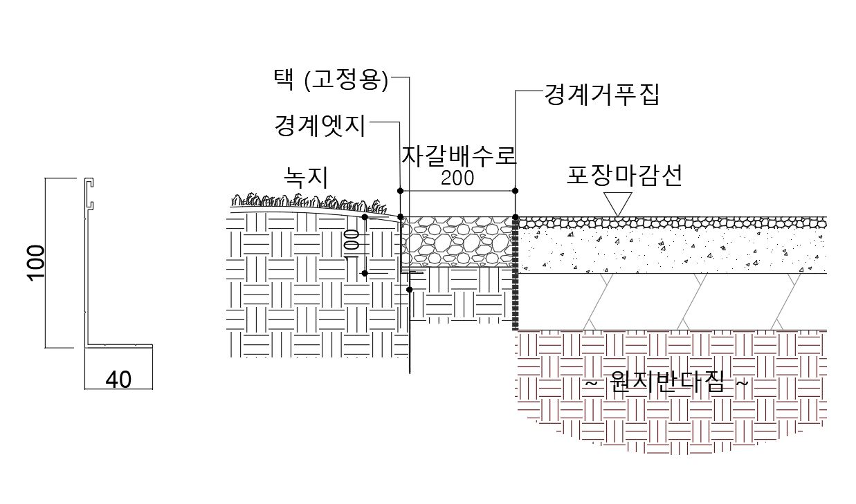

1 | 유로폼 | 간단 | 0.1*1.0 | ㎡ | 0.10

